LG_17.1
 |  |  |  |  |  |  |  |  |  | Designer | Checketed by 1 | Checketed by 2 | Approved by
 | BIÊN BẢN BÀN GIAO DỤNG CỤ, THIẾT BỊ & TÀI SẢN
 |  | Handover Tool, Equipment & Fix asset

Hôm nay: | 2026-01-19
Today date:
Chúng tôi gồm.
We are. |  |  |  |  |  |  |  | Bên A: | IVI HAENGSUNG |  |  | Bên B: | LGE
 |  |  |  |  |  |  |  | Representing A |  |  |  | Representing B :
 |  |  |  |  |  |  |  | Người đại diện: | Nguyễn Văn Sơn |  |  | Người đại diện:
 |  |  |  |  |  |  |  | Representative: |  |  |  | Representative:
 |  |  |  |  |  |  |  | Chức vụ : | Staff |  |  | Chức vụ :
 |  |  |  |  |  |  |  | Position: |  |  |  | Position:

1. Bên A đã giao cho bên B đầy đủ số lượng theo nội dung bảng bên dưới:
Representing A has fully handed over to Representing B blow content:
2. Tình trạng thiết bị bàn giao :
Device status transfer:
3. Mục đích xuất hàng: |  | Sparepart NG retune LGE
Biên bản này được lập thành 02 bản có giá trị như nhau, mỗi bên giữ 01 bản.
This report is made in two of the same, each party retaining a copy.

No. | Equipment Name (Tên thiết bị) | PartNo (Model thiết bị) | Serial number | Image | Unit | Q'ty | Remark
1 | Fakara NG |  |  | 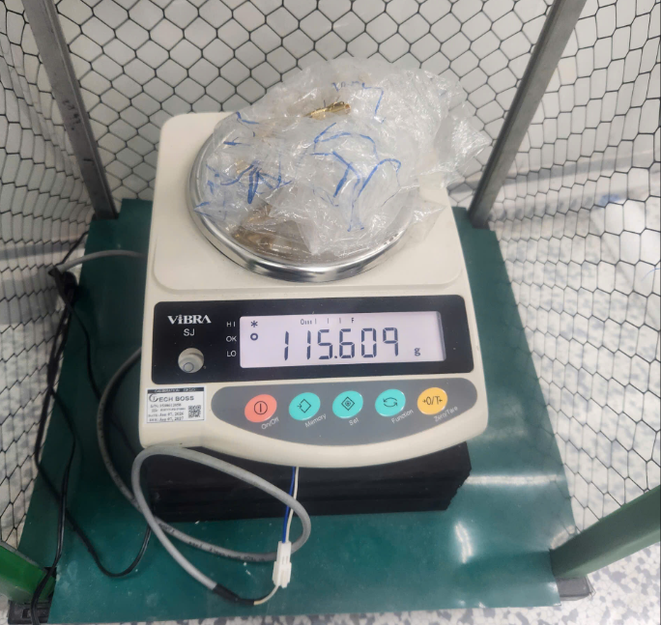 | gam | 115.609
2 | Dây tín hiệu |  | SMARA (R) _BNCP_1500mm | 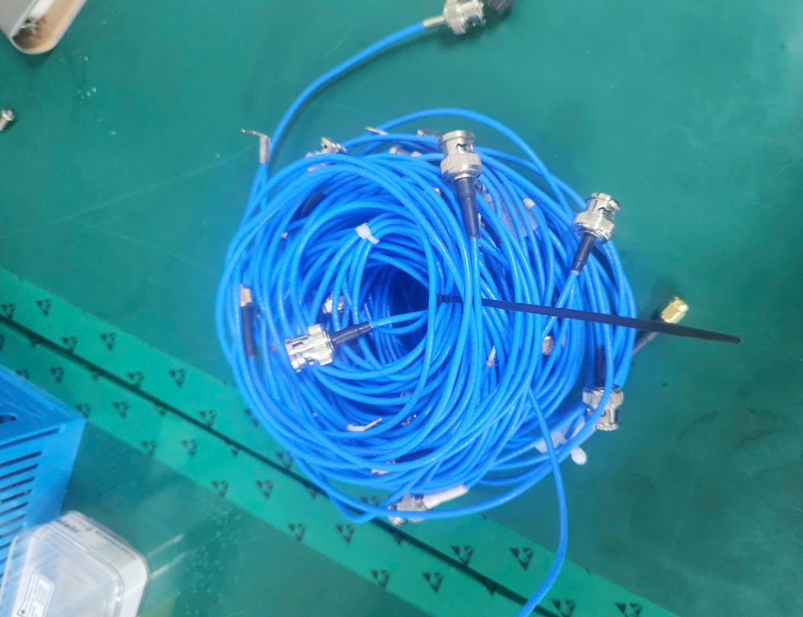 | ea | 20
3 | Dây tín hiệu RF |  | SMA(m)-SMA(m) 20cm | 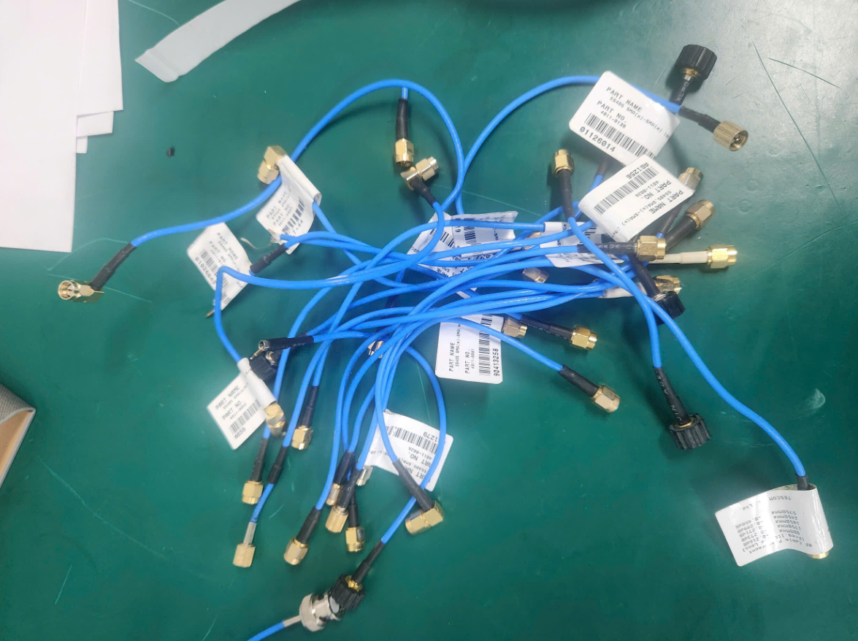 | ea | 20
4 | FFC Cable NG |  | 40Px500 mm | 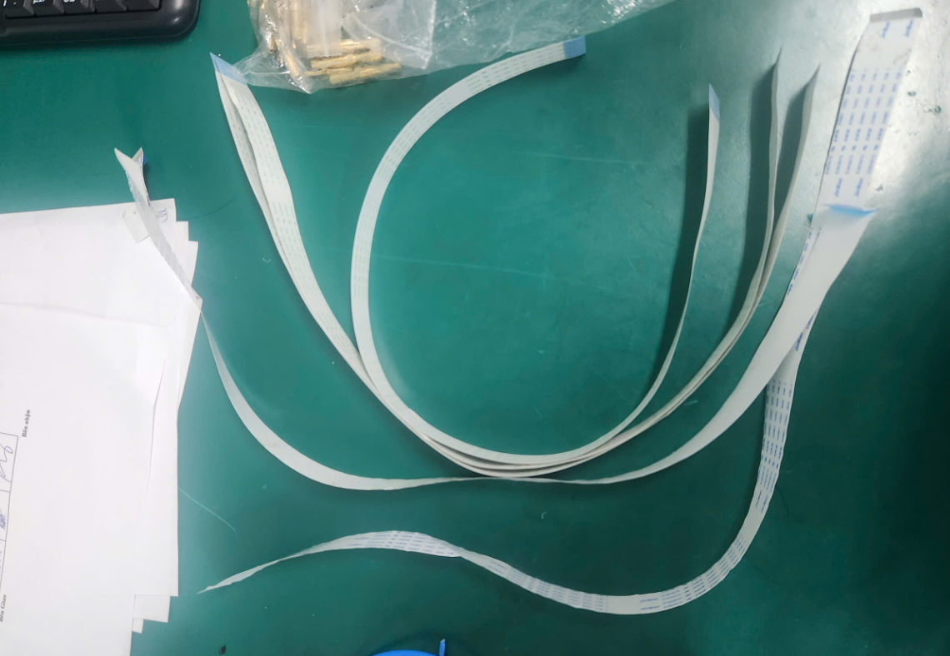 | ea | 5
5
TOTAL |  |  |  |  |  | 160.609

 | Bên Giao |  |  | Bên nhận

